Dane
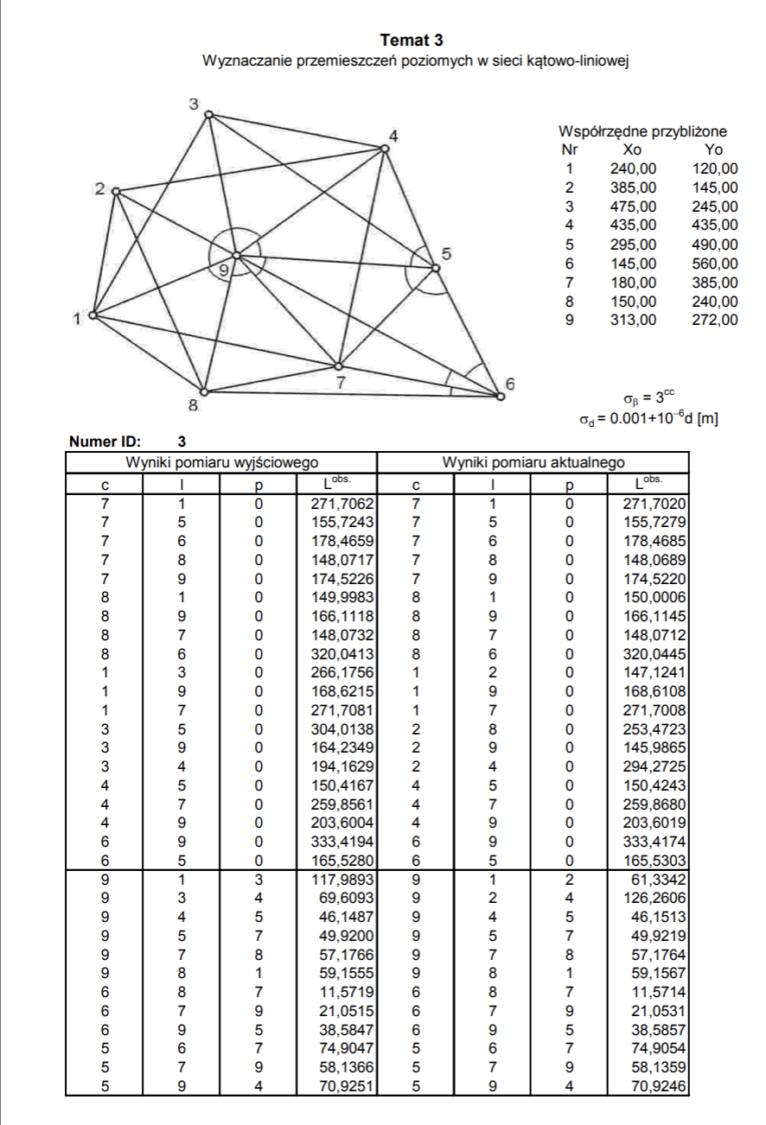
ID | 3
Wyniki pomiaru wyjściowego |  |  |  | Wyniki pomiaru aktualnego |  |  |  | Współrzedne przybliżone
c | l | p | Lobs. [m] | c | l | p | Lobs. [m] | NR | Xo | Yo
7 | 1 | 0 | 271.7062 | 7 | 1 | 0 | 271.702 | 1 | 240 | 120
7 | 5 | 0 | 155.7243 | 7 | 5 | 0 | 155.7279 | 2 | 385 | 145
7 | 6 | 0 | 178.4659 | 7 | 6 | 0 | 178.4685 | 3 | 475 | 245
7 | 8 | 0 | 148.0717 | 7 | 8 | 0 | 148.0689 | 4 | 435 | 435
7 | 9 | 0 | 174.5226 | 7 | 9 | 0 | 174.522 | 5 | 295 | 490
8 | 1 | 0 | 149.9983 | 8 | 1 | 0 | 150.0006 | 6 | 145 | 560
8 | 9 | 0 | 166.1118 | 8 | 9 | 0 | 166.1145 | 7 | 180 | 385
8 | 7 | 0 | 148.0732 | 8 | 7 | 0 | 148.0712 | 8 | 150 | 240
8 | 6 | 0 | 320.0413 | 8 | 6 | 0 | 320.0445 | 9 | 313 | 272
1 | 3 | 0 | 266.1756 | 1 | 2 | 0 | 147.1241
1 | 9 | 0 | 168.6215 | 1 | 9 | 0 | 168.6108 | σβ | 3 | cc
1 | 7 | 0 | 271.7081 | 1 | 7 | 0 | 271.7008 | σd | 0,001+10-6d | m
3 | 5 | 0 | 304.0138 | 2 | 8 | 0 | 253.4723
3 | 9 | 0 | 164.2349 | 2 | 9 | 0 | 145.9865
3 | 4 | 0 | 194.1629 | 2 | 4 | 0 | 294.2725
4 | 5 | 0 | 150.4167 | 4 | 5 | 0 | 150.4243
4 | 7 | 0 | 259.8561 | 4 | 7 | 0 | 259.868
4 | 9 | 0 | 203.6004 | 4 | 9 | 0 | 203.6019
6 | 9 | 0 | 333.4194 | 6 | 9 | 0 | 333.4174
6 | 5 | 0 | 165.528 | 6 | 5 | 0 | 165.5303
9 | 1 | 3 | 117.9893 | 9 | 1 | 2 | 61.3342
9 | 3 | 4 | 69.6093 | 9 | 2 | 4 | 126.2606
9 | 4 | 5 | 46.1487 | 9 | 4 | 5 | 46.1513
9 | 5 | 7 | 49.92 | 9 | 5 | 7 | 49.9219
9 | 7 | 8 | 57.1766 | 9 | 7 | 8 | 57.1764
9 | 8 | 1 | 59.1555 | 9 | 8 | 1 | 59.1567
6 | 8 | 7 | 11.5719 | 6 | 8 | 7 | 11.5714
6 | 7 | 9 | 21.0515 | 6 | 7 | 9 | 21.0531
6 | 9 | 5 | 38.5847 | 6 | 9 | 5 | 38.5857
5 | 6 | 7 | 74.9047 | 5 | 6 | 7 | 74.9054
5 | 7 | 9 | 58.1366 | 5 | 7 | 9 | 58.1359
5 | 9 | 4 | 70.9251 | 5 | 9 | 4 | 70.9246

